Zone Board Layout
区域看板

尺寸: 122X244cm或指定标准尺寸
文件页面为A4
图示刻度: 每个方格 为30.5X30.5cm
位置 : 每个过程督导区域1块
同位放置看板：工位稳定&持续改善图


输入
交付到区域
Andon
输入平顺
过程
区域级控制
Andon
过程平顺
输出
0/0/100
质量输入
1
A 班时间
与数据管理
的遵守
5
休假计划(Q & S)
6
安全 Andon
9a
9
安全矩阵
13a
13
S
WAM/GPA 措施
材料短缺
2
4
B 班时间
与数据管理
的遵守
5
一专多能矩阵
(Q & S)
7
考勤(Q & S)
10
FTTs
下游顾客
14
Q
区域缺陷
(Q)
11
JPH / 产量
15
Flow
设备维护
3
C 班时间
与数据管理
的遵守
5
5S责任区域图.
8
产量 Andon:
12
区域记分卡
16
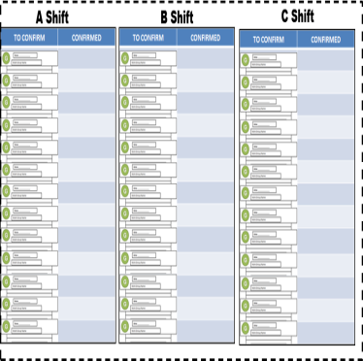
18
区域: ________
19
关键措施工作计划
17
持续改善问题解决表(DMAIC)
管理层过程确认卡

Intentionally Blank

7 一岗多能
密级：专有 |  |  |  |  |  |  |  |  |  |  |  |  |  |  |  |  |  |  |  |  |  |  |  | JX54109-05-A
一岗多能确认表 |  |  | 区域： |  |  |  |  |  | 班次： |  |  |  |  |  |  |  | 工作小组名称：
关键变量/关键特性 |  |  |  |  |  |  |  |  |  |  |  |  |  |  |  |  |  |  |  |  |  |  | 该组员能操作的工位总数
工位 / 设备编号
工位/设备名称
职位 | 姓名
 |  |  |  |  |  |  |  |  |  |  |  |  |  |  |  |  |  |  |  |  |  |  | 0

 |  |  |  |  |  |  |  |  |  |  |  |  |  |  |  |  |  |  |  |  |  |  | 0

 |  |  |  |  |  |  |  |  |  |  |  |  |  |  |  |  |  |  |  |  |  |  | 0

 |  |  |  |  |  |  |  |  |  |  |  |  |  |  |  |  |  |  |  |  |  |  | 0

 |  |  |  |  |  |  |  |  |  |  |  |  |  |  |  |  |  |  |  |  |  |  | 0

 |  |  |  |  |  |  |  |  |  |  |  |  |  |  |  |  |  |  |  |  |  |  | 0

 |  |  |  |  |  |  |  |  |  |  |  |  |  |  |  |  |  |  |  |  |  |  | 0

 |  |  |  |  |  |  |  |  |  |  |  |  |  |  |  |  |  |  |  |  |  |  | 0

 |  |  |  |  |  |  |  |  |  |  |  |  |  |  |  |  |  |  |  |  |  |  | 0

 |  |  |  |  |  |  |  |  |  |  |  |  |  |  |  |  |  |  |  |  |  |  | 0

 |  |  |  |  |  |  |  |  |  |  |  |  |  |  |  |  |  |  |  |  |  |  | 0

 |  |  |  |  |  |  |  |  |  |  |  |  |  |  |  |  |  |  |  |  |  |  | 0

 |  |  |  |  |  |  |  |  |  |  |  |  |  |  |  |  |  |  |  |  |  |  | 0

会操作该工位的员工总数 |  |  | 0 |  | 0 | 0 | 0 | 0 |  | 0 | 0 |  | 0 | 0 | 0 | 0 |  | 0 |  | 0 | 0 | 0

 | 姓名 | 缩写 |  |  |  | 姓名 |  |  |  | 缩写
组长： |  |  |  | 过程督导： |  |  |  |  |  |  |  | 更新日期： |  |  |  |  |  |  | 打印日期： |  | 30-Apr-2019

注：本表格保存期限为2年，保密等级见表中密级。
认证标准
1级: 在线下学习基础和日常的任务
● 学习QPS文件并且能复述要点
● 根据QPS文件学习工位的操作
● 学习基本的职责（例如：开班）
● 根据工位的要求，完成强制性要求的培训（例如：能源管控，关闭电源，化学品安全）
2级: 学会在线操作
● 根据QPS文件在帮助下在线进行操作
● 按标准操作
● 开始体会到工位的深层认知，清楚地知晓工位的操作和按照安全，质量和交付的标准进行操作的重要性
3级: 认证能操作工位
● 在一个班次内，完成所有操作*:
‒ 不参照质量程序文件
‒ 不需要协助
‒ 在操作周期内
‒ 根据标准操作
● 在他人协助下处理异常
● 没有主/次要异常（在PJO第一阶段第一部分中评估）
● 持续地加深对操作的深层认知，识别并讨论持续改进的机会。
*由于不同的工作要素，线速和生产的复杂性（例如：车型，选择和功能），组长和过程督导可以自行调整认证需要的次数。
组长和过程督导通过PJO的第一阶段的第一部分的工具，来认证组员能进行操作。可以选择在一个班的任何时间进行，包括在时间与数据管里表中指定给PJO的时间段。
4级: 认证能培训他人进行工位操作
● 在一段时期内能持续地按标准操作
● 能独立处理异常
● 对工位操作有深层认知
● 能传授别人关于这个工位操作的深层认知
组长和过程督导负责认证组员能教他人操作。
组长必须经认证具有培训自己组内所有的操作的能力。
组长和过程督导认证组员能教他人操作。
组长必须经认证能教其他组员有关组内所有的操作（除非区域，国家或当地的合同或法律另有规定）。
一岗多能表
一岗位多能表是用来文件化组员相关信息的工具，记录了组员关于每个操作或设备的的培训与认证的情况。这个矩阵支持人员的灵活性，组内轮岗，和在岗培训计划。
组长在过程督导的支持下维护和更新一专多能表（除非区域，国家或当地的合同或法律另有规定）。
如何填写一专多能表
将所有组员的姓名按照字母的顺序列在名称列。
列出所有操作或者设备的名称，并添加部门/组负责的其他任务。
识别出所有有关键变量或关键特性的工位/设备，生产关键X的工位/设备除了需要记录在一专多能表上，还要在工位稳定性与持续改善路线图上。
组员的认证状态需要根据认证准则文档化。 当组员等级为3级或4级时，需要在模块阴影中添加认证日期。
按列合计，以确定每个操作/设备有多少组员认证了。
按行合计，以确定每个组员能进行多少操作/设备。
将一专多能表贴在区域看板上。
一专多能表必须具有即时性，每当操作、设备或质量程序文件有变动、新组员加入、现有的组员需要认证或再认证，都要马上修订。一专多能表每月至少要回顾一次。

9安全
密级：专有 |  |  |  |  |  |  |  |  |  |  |  |  |  |  |  |  |  |  |  |  |  |  |  |  |  |  |  |  |  |  |  | JX54109-07-A
低风险安全问题统计表
 |  |  |  |  |  |  |  |  | 20 年
 |  |  |  |  |  |  |  |  | 1月 |  | 2月 |  | 3月 |  | 4月 |  | 5月 |  | 6月 |  | 7月 |  | 8月 |  | 9月 |  | 10月 |  | 11月 |  | 12月
不安全的行为
不安全的状况(隐患)
无财产损失的事故
PROPERTY DAMAGE
ACCIDENTS WITHOUT
LOST TIME
ACCIDENTS
WITH
LOST TIME

 | 项目 | 日期
 |  | 1 | 2 | 3 | 4 | 5 | 6 | 7 | 8 | 9 | 10 | 11 | 12 | 13 | 14 | 15 | 16 | 17 | 18 | 19 | 20 | 21 | 22 | 23 | 24 | 25 | 26 | 27 | 28 | 29 | 30 | 31
 | 无财产损失的事故
 | 不安全的状况（隐患）
 | 不安全的行为

注：本表格保存期限为2年，保密等级见表中密级。

11质量指标
密级：专有 |  |  |  |  |  |  |  |  |  |  |  |  |  |  |  |  |  |  |  |  |  |  |  |  |  |  |  |  |  |  |  |  | JX54109-10-A
区域质量缺陷/关键指标
 |  |  | 在表格中填写质量数据，并标注绿色或红色状态，绿色表示目标达成，红色表示目标未达成。
 |  |  | 日期
项目 | 目标 | 班次 | 1 | 2 | 3 | 4 | 5 | 6 | 7 | 8 | 9 | 10 | 11 | 12 | 13 | 14 | 15 | 16 | 17 | 18 | 19 | 20 | 21 | 22 | 23 | 24 | 25 | 26 | 27 | 28 | 29 | 30 | 31

Comment for Abnormalities异常记录
DATE 日期 Reason for Abnormality异常原因 Lost time: Min损失时间：分
_

异常记录
日期 | 异常原因 |  |  |  |  |  |  |  |  |  |  |  |  |  |  |  |  |  |  |  |  |  |  |  | 损失时间

注：本表格保存期限为2年，保密等级见表中密级。

13工伤
密级：专有 |  |  |  |  |  |  |  |  |  |  |  |  |  |  |  |  |  |  |  |  |  |  |  |  |  |  |  |  |  |  |  | JX54109-12-A
高风险安全问题统计表
 |  |  |  |  |  |  |  |  | 20 年
 |  |  |  |  |  |  |  |  | 1月 |  | 2月 |  | 3月 |  | 4月 |  | 5月 |  | 6月 |  | 7月 |  | 8月 |  | 9月 |  | 10月 |  | 11月 |  | 12月
不安全的行为
不安全的状况(隐患)
无财产损失的事故
财产损失
无损失工时工伤
损失工时工伤

 | 项目 | 日期
 |  | 1 | 2 | 3 | 4 | 5 | 6 | 7 | 8 | 9 | 10 | 11 | 12 | 13 | 14 | 15 | 16 | 17 | 18 | 19 | 20 | 21 | 22 | 23 | 24 | 25 | 26 | 27 | 28 | 29 | 30 | 31
 | 损失工时工伤
 | 无损失工时工伤
 | 财产损失

注：本表格保存期限为2年，保密等级见表中密级。

17工作计划
= 突破性目标
密级：专有 |  |  |  |  |  |  |  |  |  |  | JX54108-08-A
一个制造 — 工作计划 |  |  |  |  |  |  |  |  |  | 更新日期：
 |  | 工厂名称：
 |  | 区域名称：

 |  |  | 时间计划 |  |  |  |  | 状态
类别 | 序号 | 任务/活动 | 持续天数 | 开始日期 | 结束日期 | 责任人 | 测量 | 开放/关闭 | 完成率 | 状态 (G/Y/R) | 现状描述/采取的行动/下一步计划
s

Q

D

M

注：本表格保存期限为2年，保密等级见表中密级。

19 Process Confirmation T-Cards
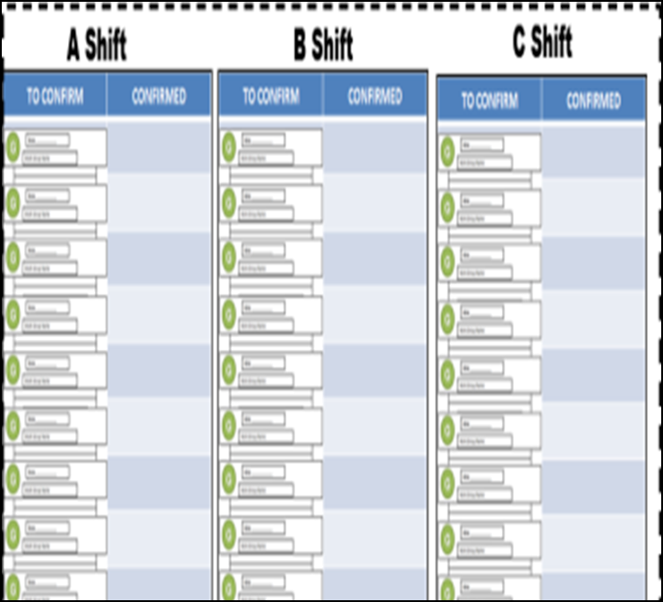

Click Here to go to the Standard Template located on the FPS Sharepoint

